通电测试
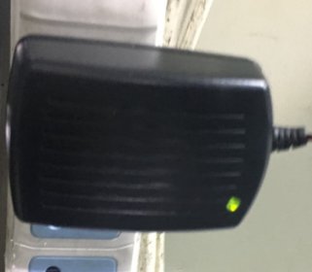
1.测试盒通电
插上测试盒插头，指示绿灯亮
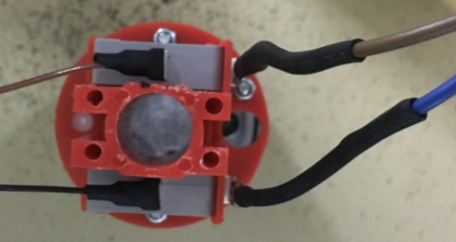
棕
黑
棕
蓝
如图所示将测试盒蓝、棕引线接入到开关引脚中，测试盒棕线对接行程开关棕线，测试盒蓝线对接行程开关黑线
2.接蓝棕线
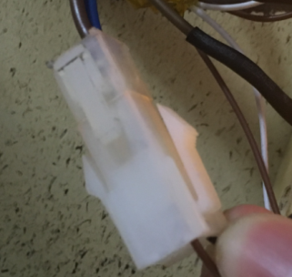
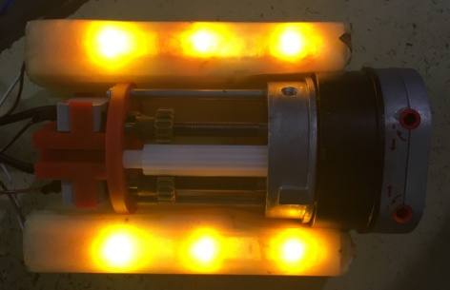
3.接插件
将测试盒接插件公头与行程开关引线接插件母头接在一起，测试盒两边的指示灯亮
DOOYA 作业指导书JS-9-170 C/00
适用类型： DM55S011单发行程（230V与120V通用）[236#] | 制程站别：通电测试 | 人数：1 | 标准工时： | 日期：2017/7/3
作业步骤：

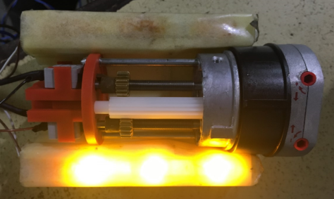
4.调节左右蜗杆
用调节杆调节右边蜗杆，往“-”方向调节，开关顶死后右侧指示灯灭，往“+”方向调节，撞块脱离开关触点后指示灯又亮，重复一次，指示灯亮/灭正常，右侧开关功能正常；同理调节左蜗杆，验证左开关功能正常
5.外观检验
检验外观无明显划伤、砸伤，网印清晰，热缩管无脱落，外端盖螺钉无打滑、打花

